備考
■改定日
2023-03-01

■手書き用紙を印刷する場合
 | ページレイアウトから印刷の向きを縦にする
■通常印刷をする場合
 | ページレイアウトから印刷の向きを横にする
■従業員が6人以上の場合
 | G列の上にあるグループを展開して入力欄を増やす

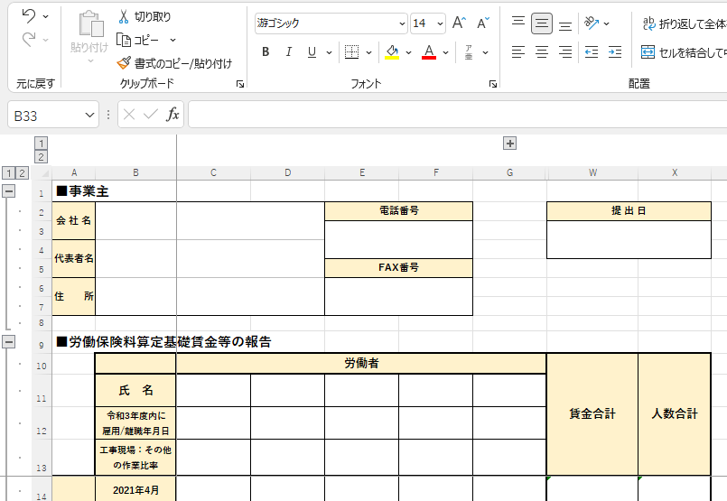
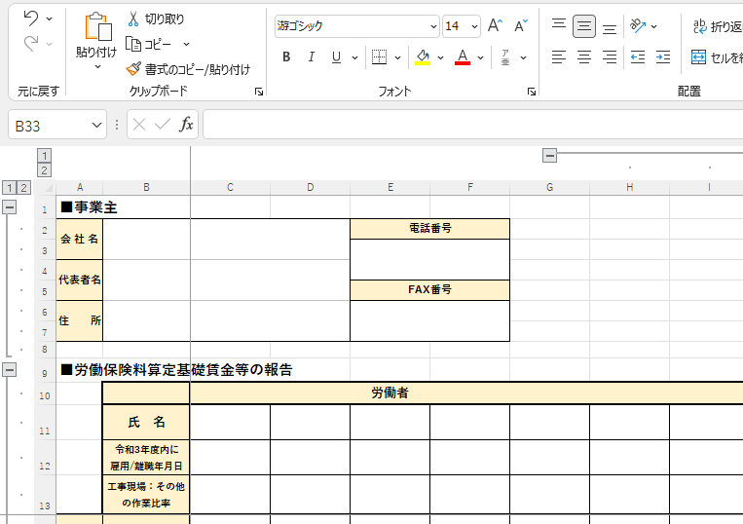

■年号
令和4年 | 令和5年

